상품제안서
제로티어 22.5w 초소형 고속 배터리 10,000mAh | 상품코드: S42881

 |  |  |  |  |  |  | 02-713-8555 | www.synergygift.co.kr
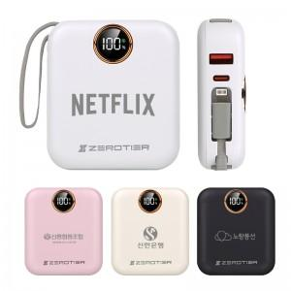

【상세/제작정보】

【인쇄/포장옵션】 | 레이저, DTF필름 / 포장지포장

【공급단가】 | 수량 | 20~ | 100~ | 300~ | 500~ | 1,000~
*VAT별도 | 단가 | 23,500원 | 21,500원 | 20,600원 | 20,200원 | 19,800원

【상품 URL】 | https://www.synergygift.co.kr:443/src/goods_detail.php?gdno=42881

